Stundensatzkalkulator
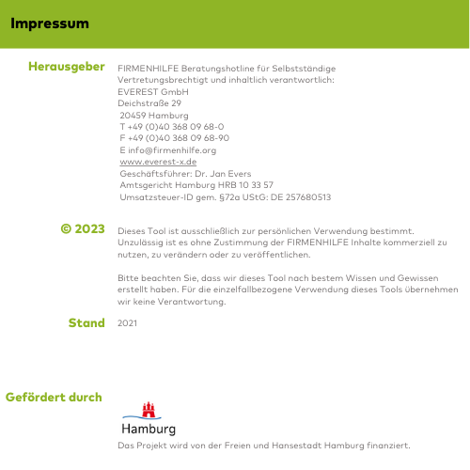
Stundensatzkalkulation für Handwerker und Dienstleister

1. | Ermittlung der verrechenbaren Stunden |  | Bemerkungen
 | Kalendertage | 365
./. | Samstage/Sonntage | 104
./. | Feiertage | 8
./. | Urlaubstage je Mitarbeiter | 25
./. | Krankheitstage je Mitarbeiter | 6
= | Jahresarbeitstage je Mitarbeiter | 222
x | Anzahl der Mitarbeiter (inkl. Unternehmer) | 1 | Vollzeitmitarbeiter, Teilzeit ggf. mit Kommastellen eingeben
x | Arbeitsstunden pro Tag | 8 | durchschn. Stunden pro Arbeitstag
= | Jahresarbeitsstunden | 1,776
./. | nicht verrechenbare Zeiten % | 30% | nicht auf Kunden umlegbare Zeiten wie Verwaltung, Akquise, Weiterbildung etc.
= | verrechenbare Stunden pro Jahr | 1,243

2. | Ermittlung der verrechenbaren Kosten
 | Personalkosten inkl. Personalnebenkosten | 40,000 | inkl. Unternehmerlohn
+ | allg. Geschäftskosten | 12,000 | sämtliche sonstigen Kosten, die den Kunden nicht anderweitig berechnet werden
 | Kosten | 52,000 |  | Kosten | 52,000 € | = |  | Stundensatz (Selbstkosten) | 41.83 €
 |  |  |  | verrechenbare Stunden | 1,243 |  | + | Gewinn- und Wagniszuschlag | 4.18 €
3. | sonstige Angaben |  |  |  |  |  | = | Stundensatz netto | 46.01 €
 | Gewinn- und Wagniszuschlag % | 10% | für Gewinn und Unvorhergesehenes (z.B. Nacharbeiten) |  |  |  | + | Mehrwertsteuer | 8.74 €
 | Mehrwertsteuersatz | 19% |  |  |  |  | = | Stundensatz brutto | 54.75 €

